Feuil1
Entreprise | Images | modèle | Référence | Caractéristiques | Prix (HT)
Siemens |  | TP 177A | 6AV6642-0AA11-0AX1 |  | 850 €
Rockwell Automation |  | PanelView Plus 6 Compact
Schneider Electric
Mitsubishi Electric |  | AA057VF02
B&R | 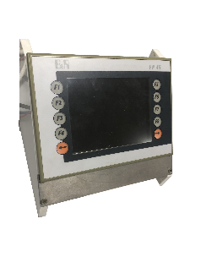 | PP 45 | 4PP045.0571-062 |  | 400 €

